機能定義書（処理フロー）
プロジェクト名 | Highcreateホームページ | サブシステム名 |  |  |  |  |  | 作成者名 |  | 呂 | 作成日 |  | 2019-07-11
画面ID | 005 | 画面名 | 社内通知 |  |  |  |  | 更新者名 |  | 0 | 更新日

処理概要
処理フロー
 |  |  |  | ［機能概要]
 |  |  |  |  | ・ | 社内通知を表示する

通知リンク
通知詳細画面
通知画面
 |  |  |  | [処理概要]
 |  |  |  |  | １．初期表示
 |  |  |  |  |  | ○ | 社内通知一覧を表示する。
新規

 |  |  |  |  | ２．通知リンククリック
 |  |  |  |  |  | ○ | 通知詳細画面へ遷移する。

 |  |  |  |  | ３．新規ボタン押下
 |  |  |  |  |  | ○ | 通知詳細画面へ遷移する。

 |  |  |  |  | テーブル名/ファイル名 |  |  |  | 実テーブル/ファイル名 |  |  | ﾌｧｲﾙ種別 |  | CRUD
 |  |  |  | 1
 |  |  |  | 2
画面
処理
ファイル
DB
凡例
 |  |  |  | 3
 |  |  |  | 4
 |  |  |  | 5
 |  |  |  | 6
 |  |  |  | 7
 |  |  |  | 8
 |  |  |  | 9
 |  |  |  | 10

画面レイアウト定義書
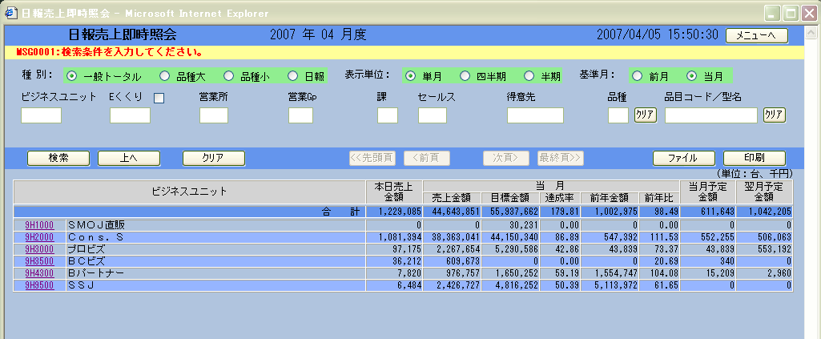
差し替えお願いします
プロジェクト名 |  | Highcreateホームページ | サブシステム名 |  | 作成者名 | 呂 |  | 作成日 | 2019-07-11
画面ID |  | 005 | 画面名 | 社内通知 | 更新者名 | 0 |  | 更新日

画面レイアウト定義書
画面レイアウト |  |  |  |  |  | 補足説明／備考
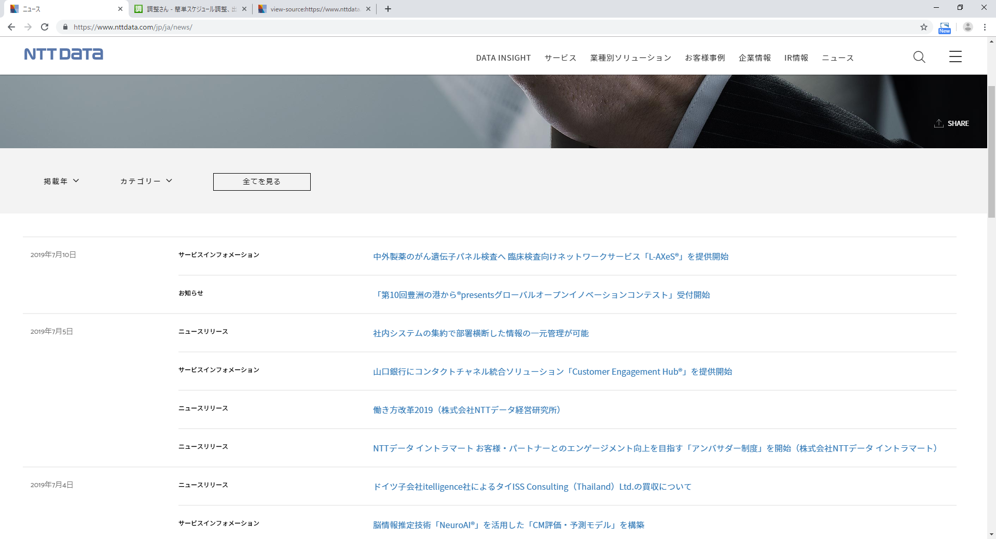

 |  |  |  |  |  |  | ※静的HTML

 | https://www.nttdata.com/jp/ja/news/

画面項目定義書
プロジェクト名 |  | Highcreateホームページ |  |  | サブシステム名 |  |  |  |  |  |  |  |  |  |  |  |  | 作成者名 | 呂 | 作成日 | 2019-07-11
画面ID |  | 005 |  |  | 画面名 |  |  | 社内通知 |  |  |  |  |  |  |  |  |  | 更新者名 | 0 | 更新日

画面項目 |  |  |  |  |  |  |  |  |  | 入力チェック |  |  |  |  |  |  |  |  | 対応データベース項目 |  |  | 個人 情報 取扱
No. | 項目名 |  | 項目物理名 | 概要 |  | I/O | 表示型 |  | 備考 | 必須 | 桁数 |  | 書式 | ユーザー定義 | 範囲 |  | その他チェック |  | テーブル | 項目
 |  |  |  |  |  |  |  |  |  |  | F | T |  |  | From | To
「画面項目定義書」は、詳細設計書に記載することとする。
【タイトル表示領域】

